Bon de commande
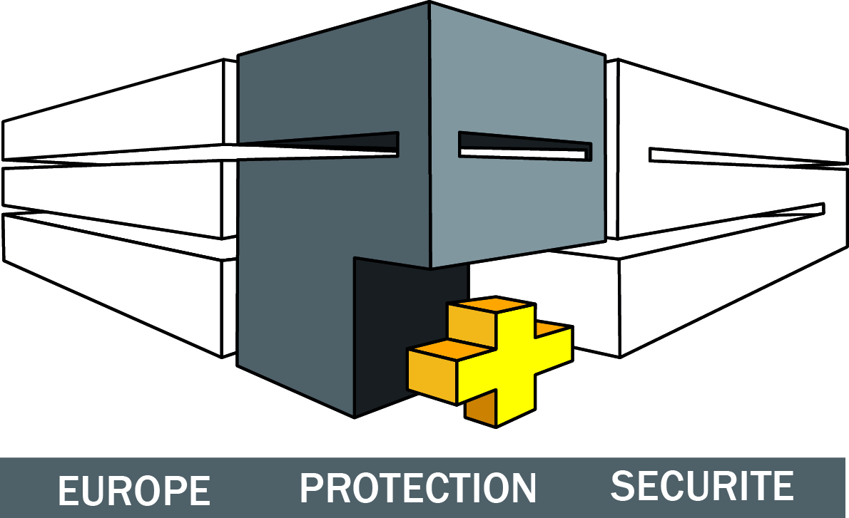
Vieux chemin d'Ath 1
7548 WARCHIN
Tél./Fax: +32 69 89 09 58
E-mail: info@eps-plus.be
Site: www.eps-plus.be
Compte: 209-1826455-18

 |  |  | NOM EEP:

 |  |  | CODE EEP:

BON DE COMMANDE

 |  | Langue |  |  |  | Date
 |  | FR |  |  |  | 2014-01-23
REFERENCE | DESCRIPTION |  |  | QUANTITE | € U HTVA | MONTANT HTVA

 |  |  |  |  | Pour accord,
Code promo

 |  |  | Nous vous remercions pour votre commande.

